vierge
 |  | Coordonnée du client
 |  | SAS CHOPARD CANNES CSP
 |  | 235 ROUTE DU CANNET
 |  | 06250 MOUGINS

 |  | Fréjus le : | 2022-02-11

DEVIS n°1
REF. : AMENAGEMENT D'UN POLE APRES VENTE / VO ET RESTRUCTURATION DES ATELIERS
Objet : Depose du carrelage R+1 / Depose et comblement du cheminement bois au rdc
DÉSIGNATION DES PRESTATIONS | U | Quantité | Prix unitaire H.T | Total H.T

Depose et evacuation du carrelage et chape entre les files 9 et 10 R+1 | m² | 139.80 | 133.33 | 18,639.53

prix marcher article 02.12.4.5

Depose des cheminements bois zone reception APV et remplissage béton au niveau brut | m² | 39.67 | 75.00 | 2,975.25

 |  |  |  | 0.00

 |  |  |  | 0.00

Nos prix sont établis sur la base de TVA en vigueur à la date de |  | TOTAL H.T. : |  | 21,614.78 €
remise du devis. Toute modification ultérieure de ces taux, imposée |  | T.V.A. | 20.00%
par la loi, sera répercutée sur ces prix |  | TOTAL T.T.C. Euros |  | 25,937.74 €

CONDITION DE PAIEMENT |  |  | Assurance Décennale SMABTP N°1247.000 300 Bd Michelet - CS 30037 13295 MARSEILLE Cedex 03
30% à la commande par chèque 70% à la fin des travaux à réception de la facture
Tout paiement différé au delà de cette échéance est passible d'un intérêt de
retard dont le montant sera déterminé par le taux de l'intérêt légal au jour du
règlement suivant Norme N.F.P. 03-001
NOTA : Non compris eau, électricité
Durée de validité de l'offre: 1 mois à compter de l'établissement du présent devis
Date limite d'intervention : 07/03/2022
Durée estimée des travaux : 1 semaine
Qualification RGE: QUALIBAT 2112 (isolation thermique intérieure) avec mention Efficacité Energétique
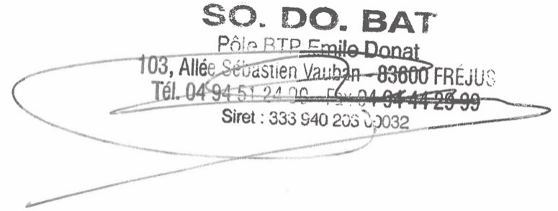
Date d'échéance: 13/03/2022

Signature du client précédée de la mention manuscrite
"Devis reçu avant éxécution des travaux" et de "Bon pour accord"

Fait à , le en double exemplaire.

Le Client
"Bon pour Accord"

